Indice
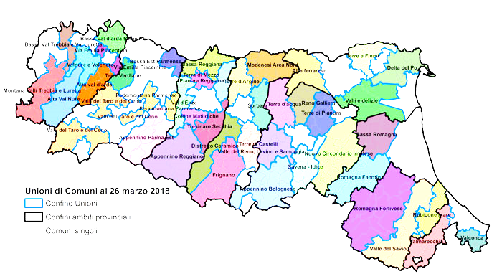
 | Carta d'Identità
Cartina | (Nome Unione)
 | Dati di Sintesi
 | Le Spese ed il Personale dell’Unione
 | Le Risorse per le gestioni associate
 | Le funzioni associate in cifre
 | L’andamento delle funzioni associate
 | Completezza
 | Codice Ministeriale:
 | es: 1000000

Andamento

← Indice

 | L'andamento delle funzioni associate
 |  | Funzioni delegate da tutti i Comuni – N. | Funzioni delegate da una parte dei Comuni o in sub-ambito
 | Anno 2016
 | Anno 2017
 | Anno 2018

 | N.B: I campi con lo sfondo colorato verranno pre-compilati per ogni Unione dal Servizio Riordino, sviluppo istituzionale e territoriale

